Info
Date | 9/7/26
Project | Mopo
Name | Marit van Hout
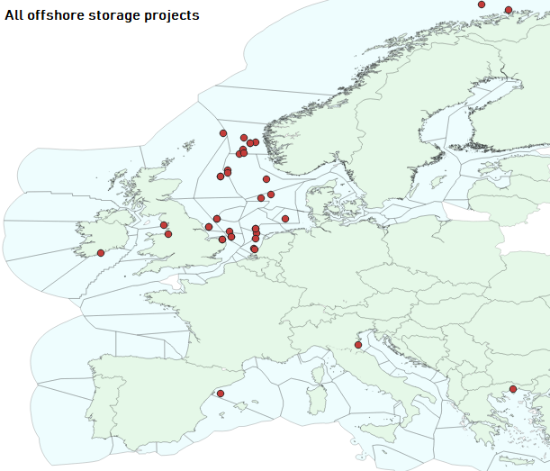
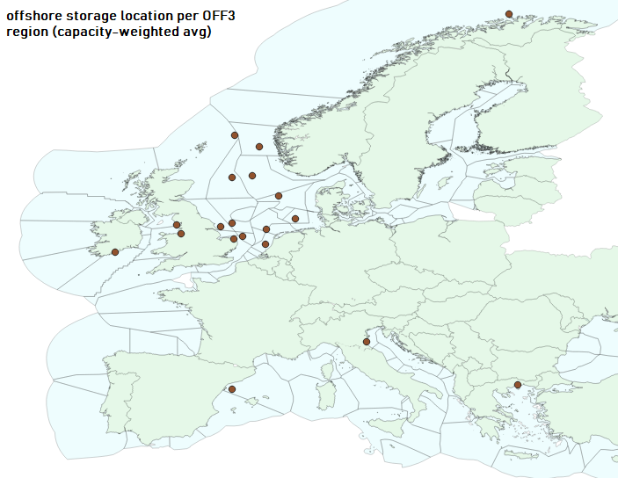
Organisation | PBL
Content | This document contains data on the CO2 network layout, transport mode (pipeline or shipping), and the accompanying costs derived from Barlow et al. (2025) and Hatta et al. (2025). Where we simplify assumptions assuming a threshold value indicating which transport mode is most economical. This then determines the costs for the particular link. The costs represent a 'processing_fee', representing (annualized) total costs of required network investments and operational costs. Four types of nodes are considered in the network: onshore storage nodes, offshore storage nodes, CO2 harbor hubs and regional/country nodes where the CO2 is gathered from capture units (or passing through). The distances between nodes are derived using QGIS (Open source GIS program). The main output of this file used for the modelling in SpineOpt is CO2_network_links_and_costs, with "_panEU" input to Pan EU study, and with "_IC1" input to the industrial case study for NL/BE. The links are two-directional.

Link types: | Assumptions
Link_region_hub_to_onshore_storage | Each onshore storage facility is assumed to only be directly connected to the corresponding regional hub, hence only onshore storage costs apply, transportation costs are zero. The location of the regional hubs is determined by their centroid location.
Link_region_hub_to_offshore_storage | Each offshore storage facility is assumed to be connected to a single regional hub only (e.g. "NO" to "offsh_CO2_storage_ASNON1"). N.B. per OFF3 region a single location (x/y) is determined, derived by calculating the weight average location based on (potential) capacity of the CCS projects located in the corresponding OFF3 region. If there is only 1 project per OFF3 region, the location of the offshore storage node represents the location of the specific project. Transportation costs (distance determines transport mode) and offshore storage costs determine the costs per ton of CO2.
Link_region_hub_to_region_hub(via harbors) | We assume that some regional hubs can be connected to other regional hubs via harbors if the latter is directly connected to an offshore storage facility. With the exeption of northwest NO that can only be connected through "NO". Transportation costs (distance determines transport mode) determine the costs per ton of CO2. |  |  |  | 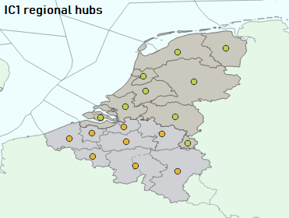
Link_region_hub_to_region_hub | Regional hubs can only be connected to regional hubs of neighboring regions/countries
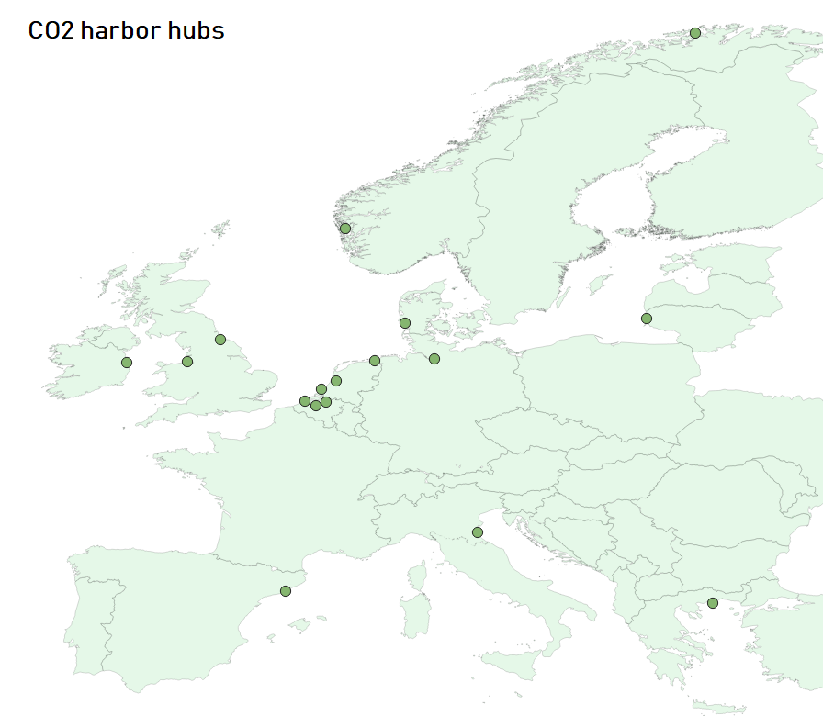
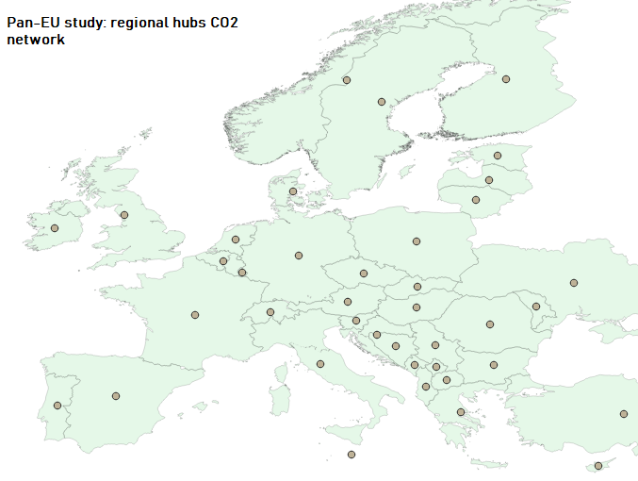
shipping vs pipeline costs
 | Pipeline | Shipping
50 | 2.216 | 28.172
75 | 3.323 | 28.482
100 | 4.431 | 28.792
125 | 5.539 | 29.102
150 | 6.647 | 29.412
175 | 7.754 | 29.722
200 | 8.862 | 30.032
225 | 9.970 | 30.342
250 | 11.078 | 30.652
275 | 12.185 | 30.962
300 | 13.293 | 31.272
325 | 14.401 | 31.582
350 | 15.509 | 31.892
375 | 16.616 | 32.202
400 | 17.724 | 32.512
425 | 18.832 | 32.822
450 | 19.940 | 33.132
475 | 21.047 | 33.442
500 | 22.155 | 33.752
525 | 23.263 | 34.062
550 | 24.371 | 34.372
575 | 25.478 | 34.682
600 | 26.586 | 34.992
625 | 27.694 | 35.302
650 | 28.802 | 35.612
675 | 29.909 | 35.922
700 | 31.017 | 36.232
725 | 32.125 | 36.542
750 | 33.233 | 36.852
775 | 34.340 | 37.162
800 | 35.448 | 37.472
825 | 36.556 | 37.782
850 | 37.664 | 38.092
875 | 38.771 | 38.402
900 | 39.879 | 38.712
925 | 40.987 | 39.022
950 | 42.095 | 39.332
975 | 43.202 | 39.642
1000 | 44.310 | 39.952
1025 | 45.418 | 40.262
1050 | 46.526 | 40.572
1075 | 47.633 | 40.882
1100 | 48.741 | 41.192
1125 | 49.849 | 41.502
1150 | 50.957 | 41.812
1175 | 52.064 | 42.122
1200 | 53.172 | 42.432
1225 | 54.280 | 42.742
1250 | 55.388 | 43.052
1275 | 56.495 | 43.362
...

Assumptions
Intersection = threshold |  |  | 863.7 | km
Storage costs |  | onshore | 7.5 | €2025/ton CO2
 |  | offshore | 16.0 | €2025/ton CO2
Pipeline costs in euro25/km/ton |  | a | 0.04431
 |  | b | 0
Shipping costs in euro25/km/ton |  | a | 0.0124
 |  | b | 27.552
Exchange rate USD2025/Euro2025 |  |  | 0.8862
EUR2009_TO_EUR2025 (HICP Eurostat) |  |  | 1.49

shipping_costs
 |  | medium pressure
 |  | up to 50.000 tonnes
 |  |  |  |  |  |  | US_dollar2025/ton CO2 | EU2025/ton_CO2
1 Mtpa | distance km | Liquefaction | Intermediate Storage | Conditioning | Ships | Loading and Unloading | Total | Total
 | 500 | 16.3 | 11.9 | 2.8 | 11.8 | 0.2 | 42.9 | 38.0
 | 1000 | 16.3 | 17.8 | 2.8 | 14.0 | 0.2 | 51.1 | 45.3
 | 1500 | 16.3 | 23.7 | 2.8 | 15.8 | 0.3 | 58.9 | 52.2
 | 2000 | 16.3 | 29.7 | 2.8 | 17.3 | 0.4 | 66.4 | 58.8
2 Mtpa | distance km | Liquefaction | Intermediate Storage | Conditioning | Ships | Loading and Unloading | Total | Total
 | 500 | 16.3 | 11.9 | 2.8 | 7.0 | 0.2 | 38.1 | 33.8
 | 1000 | 16.3 | 17.8 | 2.8 | 8.0 | 0.2 | 45.11 | 40.0
 | 1500 | 16.3 | 23.7 | 2.8 | 9.0 | 0.3 | 52.12 | 46.2
 | 2000 | 16.3 | 29.7 | 2.8 | 10.0 | 0.4 | 59.13 | 52.4

 | Source: | Barlow et al. (2025) Advancements in CCS technology and costs. Global CCS Institute.

shipping costs
 | a | 0.0124
 | b | 27.552

 | km | shipping costs [euro2025/ton]
 | 50 | 28.172
 | 75 | 28.482
 | 100 | 28.792
 | 125 | 29.102
 | 150 | 29.412
 | 175 | 29.722
 | 200 | 30.032
 | 225 | 30.342
 | 250 | 30.652
 | 275 | 30.962
 | 300 | 31.272
 | 325 | 31.582
 | 350 | 31.892
 | 375 | 32.202
 | 400 | 32.512
 | 425 | 32.822
 | 450 | 33.132
 | 475 | 33.442
 | 500 | 33.752
 | 525 | 34.062
 | 550 | 34.372
 | 575 | 34.682
 | 600 | 34.992
 | 625 | 35.302
 | 650 | 35.612
 | 675 | 35.922
 | 700 | 36.232
 | 725 | 36.542
 | 750 | 36.852
 | 775 | 37.162
 | 800 | 37.472
 | 825 | 37.782
 | 850 | 38.092
 | 875 | 38.402
 | 900 | 38.712
 | 925 | 39.022
 | 950 | 39.332
 | 975 | 39.642
 | 1000 | 39.952
 | 1025 | 40.262
 | 1050 | 40.572
 | 1075 | 40.882
 | 1100 | 41.192
 | 1125 | 41.502
 | 1150 | 41.812
 | 1175 | 42.122
 | 1200 | 42.432
 | 1225 | 42.742
 | 1250 | 43.052
 | 1275 | 43.362
 | 1300 | 43.672
 | 1325 | 43.982
 | 1350 | 44.292
 | 1375 | 44.602
 | 1400 | 44.912
 | 1425 | 45.222
 | 1450 | 45.532
 | 1475 | 45.842
 | 1500 | 46.152

storage_costs
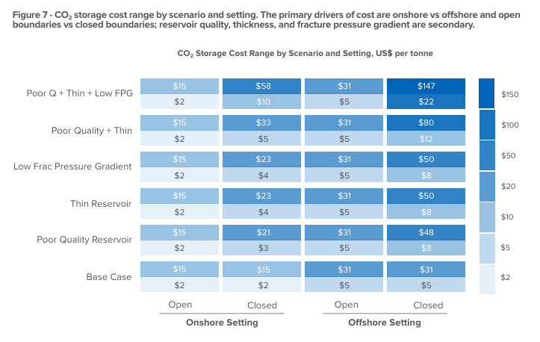
Source | Hatta et al. (2025) Costs of CO2 Storage. Global CCS Institute: https://www.globalccsinstitute.com/wp-content/uploads/2025/12/Cost-of-CO2-Storage-1225.pdf
onshore storage | 8.5 | USD2025/ton
offshore storage | 18 | USD2025/ton

pipeline_costs
 | Assuming 2 Mtpa |  |  | Barlow et al (2025), flows exceeding 1 Mtpa through pipelines will only yield modest cost reductions (most economies of scale have been reached)
 | avg | 0.0500 | usd/km/tonne
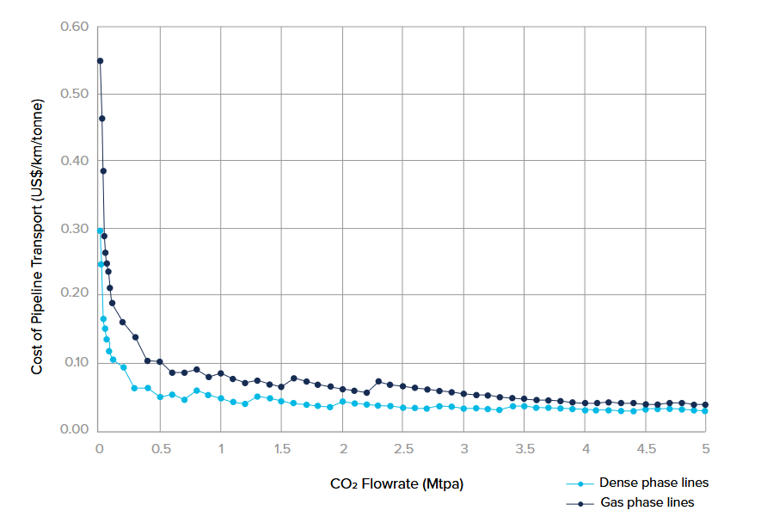

 | a | 0.0443 | euro2025/km/tonne
 | b | 0 | euro2025/km/tonne

km
50 | 2.216
75 | 3.323
100 | 4.431
125 | 5.539
150 | 6.647
175 | 7.754
200 | 8.862
225 | 9.970
250 | 11.078
275 | 12.185
300 | 13.293
325 | 14.401
350 | 15.509
375 | 16.616
400 | 17.724
425 | 18.832
450 | 19.940
475 | 21.047
500 | 22.155
525 | 23.263
550 | 24.371
575 | 25.478
600 | 26.586
625 | 27.694
650 | 28.802
675 | 29.909
700 | 31.017
725 | 32.125
750 | 33.233
775 | 34.340
800 | 35.448
825 | 36.556
850 | 37.664
875 | 38.771
900 | 39.879
925 | 40.987
950 | 42.095
975 | 43.202
1000 | 44.310
1025 | 45.418
1050 | 46.526
1075 | 47.633
1100 | 48.741
1125 | 49.849
1150 | 50.957
1175 | 52.064
1200 | 53.172
1225 | 54.280
1250 | 55.388
1275 | 56.495
1300 | 57.603
1325 | 58.711
1350 | 59.819
1375 | 60.926
1400 | 62.034
1425 | 63.142
1450 | 64.250
1475 | 65.357
1500 | 66.465

